关系图
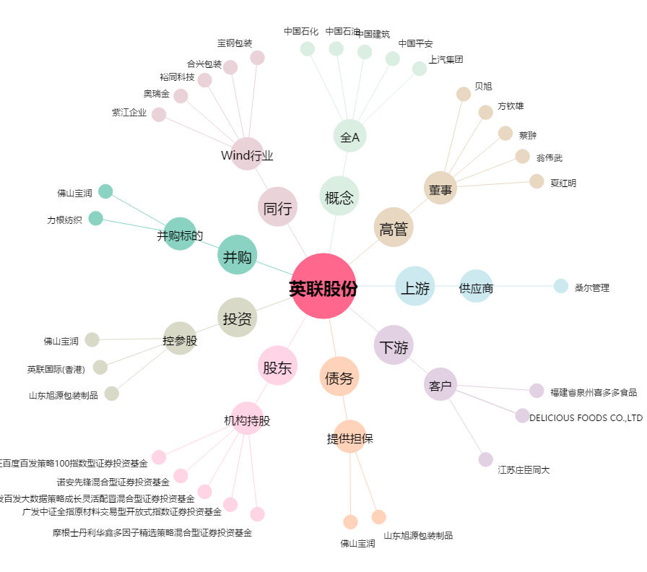
英联股份[002846.SZ] - 关系概览图

